GIẢI PHÁP CAMERA WIFI
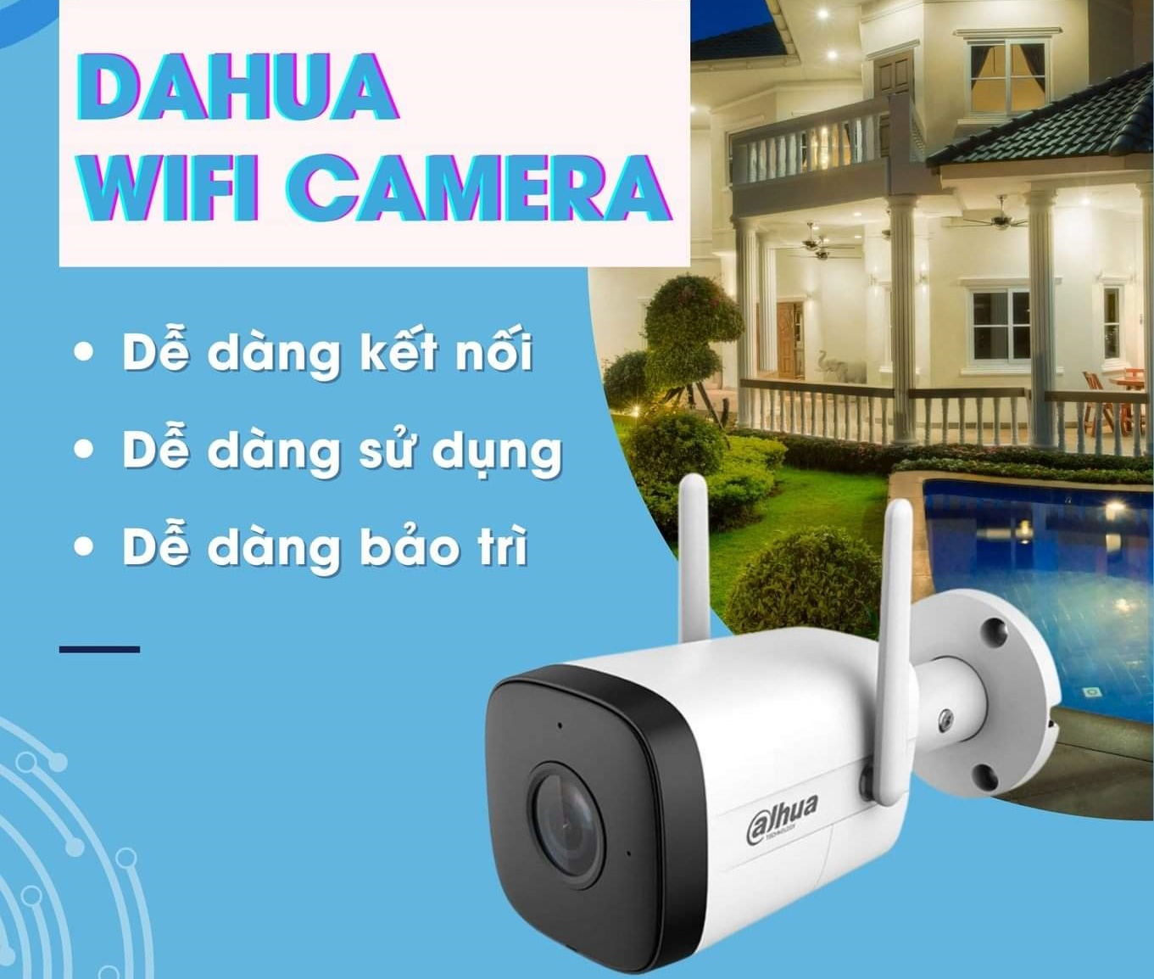
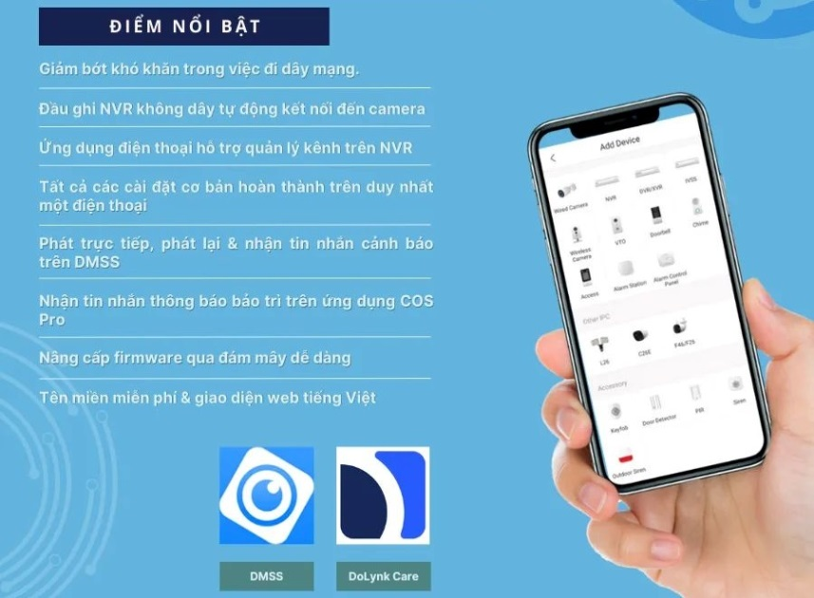
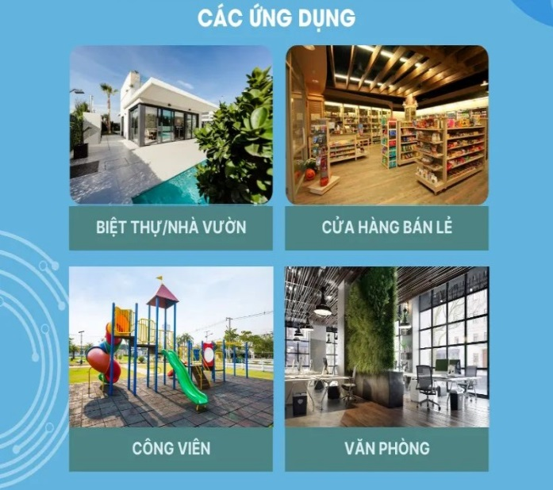
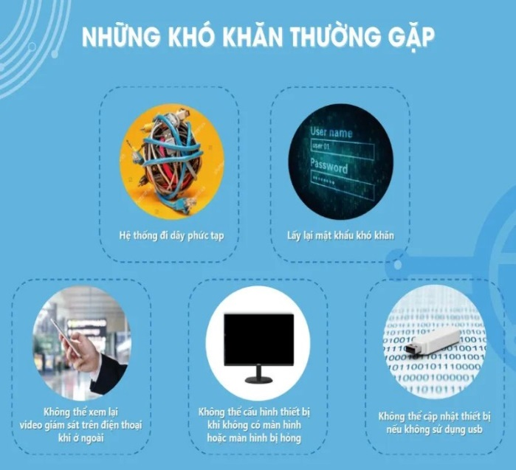

DANH SÁCH THIẾT BỊ
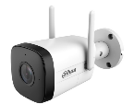 | DH-IPC-HFW1230DT-STW | . Độ phân giải 2MP / 4MP. H.265+ . Kết nối wifi và mạng LAN . Giao diện web và tên miền miễn phí SmartDDNS . Phát hiện chuyển động, âm thanh, SMD (con người) . Tích hợp mic và loa, hỗ trợ đàm thoại 2 chiều . Khe cắm thẻ nhớ 256GB . Chống bụi nước IP67. Hỗ trợ ONVIF . Tự động kết nối wifi với đầu ghi Wifi Dahua / KBVISION / IMOU (Auto Pairing)
 | DH-IPC-HFW1430DT-STW
 | DH-IPC-HDW1230DT-STW
 | DH-IPC-HDW1430DT-STW
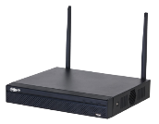 | DHI-NVR1104HS-W-S2-FCC | • Đầu ghi hình IP WIFI 4/8 kênh 1 ổ cứng tối đa 16TB • Chuẩn nén hình ảnh H.265+/H.264 • Hỗ trợ hiển thị 4CH@1080P. • Xem lại đồng thời 4/8 kênh. • Hỗ trợ lên đến camera 6MP. • Tính năng tự động kết nối camera IP Wifi Dahua / IMOU / KBVISION (AUTO PAIRING) • 2 Ăng-ten wifi giúp phát sóng mạnh hơn, lên đến 100m • Phù hợp lắp đặt trong gia đình, quán cafe, siêu thị mini, cửa hàng bán lẻ, văn phòng...
 | DHI-NVR1108HS-W-S2-FCC
 | DH-SD2A200-GN-AW-PV | . Độ phân giải 2MP/5MP Stavis CMOS. H.265+ . Nhiều chế độ ánh sáng ban đêm: Có màu (Full Color), Hồng ngoại, Thông minh... . Quay quét toàn cảnh PT. Set điểm và gọi điểm Preset . Báo động chủ động bằng đèn chớp và còi hú (có thể tùy chỉnh âm thanh báo động) . Hàng rào ảo. Khu vực cấm xâm nhập. Phát hiện con người . Tên miền miễn phí SmartDDNS.TV. Giao diện web quản lý . Đàm thoại hai chiều. Thẻ nhớ 512GB . Kết nối wifi, LAN, hỗ trợ ONVIF . IP66, lắp đặt ngoài trời
 | DH-SD2A500-GN-AW-PV
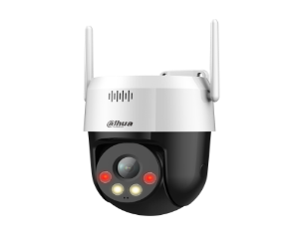 | DH-SD2A200HB-GN-AW-PV-S2
 | DH-SD2A500HB-GN-AW-PV-S2
LƯU Ý: Các sản phẩm trong giải pháp đều có thể kết hợp chung với các camera và đầu ghi wifi của IMOU và KBVISION.

GIẢI PHÁP 4G+NLMT
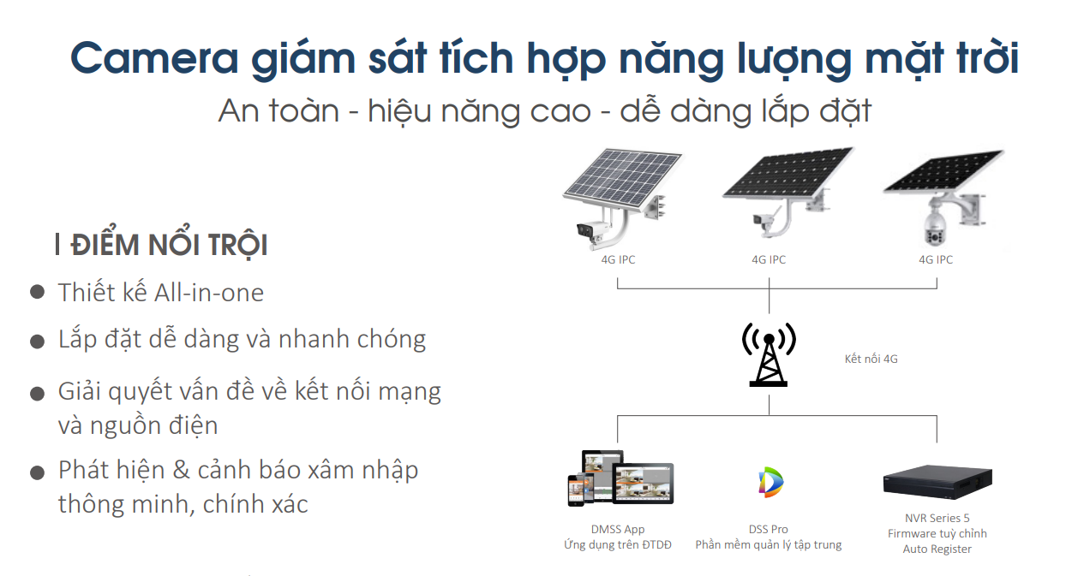
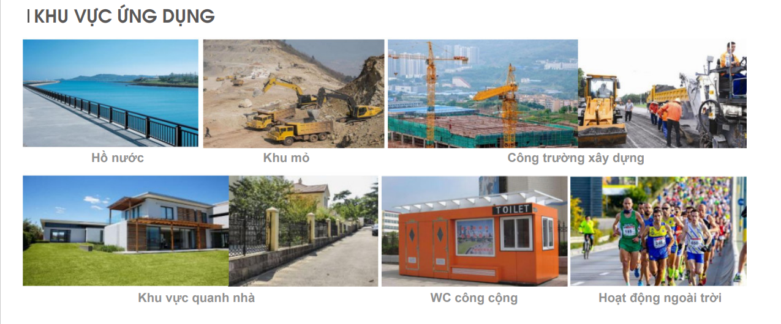

DANH SÁCH THIẾT BỊ
Camera 4G ALL IN ONE | 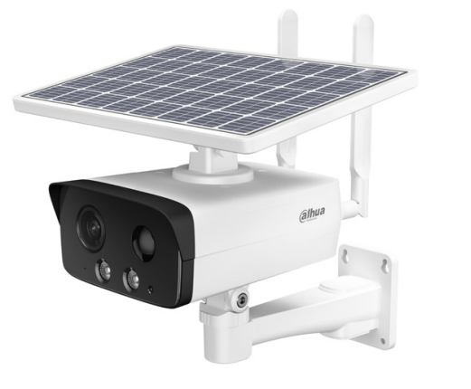 | . Tất cả trong 1: Solar + Pin 10.000mAh + 4G . 4MP H.265+. Bộ nhớ trong 8GB + Khe thẻ nhớ 256GB . Full Color + Hồng ngoại, 4 chế độ ban đêm . Đàm thoại 2 chiều. Chống ngược sáng 120dB. . IP67 . Auto Register
Camera 4G | 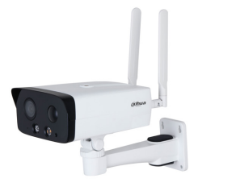 | . 4G slot. Hỗ trợ Auto register . 4 MP H.265+ . Hồng ngoại 50m. Đèn LED 30m. Chống ngược sáng 120dB . Đàm thoại 2 chiều. Thẻ nhớ 256GB. Bộ nhớ trong 8GB . Cảm biến PIR. Báo động còi hú và đèn chớp . IP67. Alarm in/out, Audio in/out
Camera PTZ 4G | 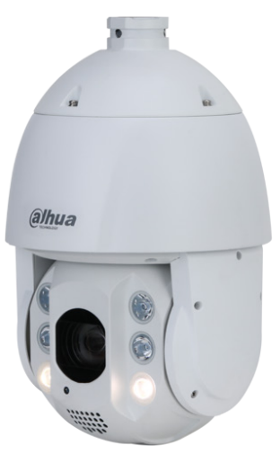 | . PTZ. Zoom quang 32X, Auto Tracking . 4MP H.265+ . Tầm xa HN 150m + Tầm xa đèn LED 50m . Chống ngược sáng 120dB. Thẻ nhớ 256GB . 4G, Auto Register . Công nghệ thông minh WizMind: IVS, SMD, Object detection, Parking, Fast Moving, Gathering… . IP67, chống sét 6000V
Tấm Pin NLMT | 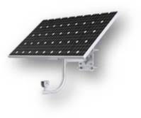 | . Tấm pin năng lượng mặt trời 100W (ko kèm pin). Monocrystalline silicon . Khung nhôm, kính cường lực, tích hợp sẵn chân đế lắp trụ dễ gắn . Tích hợp bộ điều khiển sạc MPPT với công suất sạc 130W . Nguồn ra 12VDC, dòng 10A . Chống quá dòng, quá điện áp... . IP65
Pin Lithium | 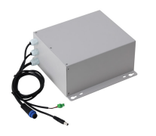 | . Pin lithium dùng với hệ thống camera NLMT - 4G . Dung lượng: 20Ah / 216Wh (10.8V / 20Ah). Điện áp danh định: 10.8V. Dòng danh định: 4A . Dòng sạc: DC12.6V, max 10A . Tuổi thọ cao: lên đến 500 vòng sạc xả . Bảo vệ chống quá dòng, chống sốc điện, chống đoản mạch... . IP65
Pin Lithium | 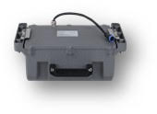 | . Pin lithium dùng với hệ thống camera NLMT - 4G . Dung lượng: 45Ah / 576Wh (12.8V / 45Ah). Điện áp danh định: 12.8V. Dòng danh định: 9A . Nguồn ra: DC14.6V, max 10A . Tuổi thọ cao: lên đến 1500 vòng sạc xả . Bảo vệ chống quá dòng, chống sốc điện, chống đoản mạch... . IP66, vỏ nhôm đúc.
Đầu ghi NVR có AUTO REGISTER |  | . 8 kênh 2 ổ cứng . Hỗ trợ add camera qua giao thức Auto Register / 4G . Băng thông 384Mbps. Hỗ trợ camera lên đến 32MP. Ổ cứng 16TB . Công nghệ AI: Nhận diện khuôn mặt, bảo về vành đai, Đếm người, ANPR….
COMBO THAM KHẢO
KIT/DH-PFM378-B60-W/DH-IPC-HFW3441DG-AS-4G-EAU-B/DH-PFA150 |  | COMBO 60W solar panel 20Ah li-battery Yêu cầu: Nắng tốt > 4.5h/ngày
PFM372-LS20-H
DH-PFM378-B100-WB |  | COMBO 100W solar panel 45Ah li-battery Yêu cầu: Nắng tốt > 3h/ngày
PFM372-L45-4S14P
DH-IPC-HFW3441DG-AS-4G-EAU-B
KIT/DH-PFM378-B125-CB/DH-SD6C3432XB-HNR-AGQ-PV/DH-PFB301C/PFA111 |  | COMBO 125W solar panel 45Ah li-battery Yêu cầu: Nắng tốt > 4h/ngày
PFM372-L45-4S14P

GIẢI PHÁP VĂN PHÒNG
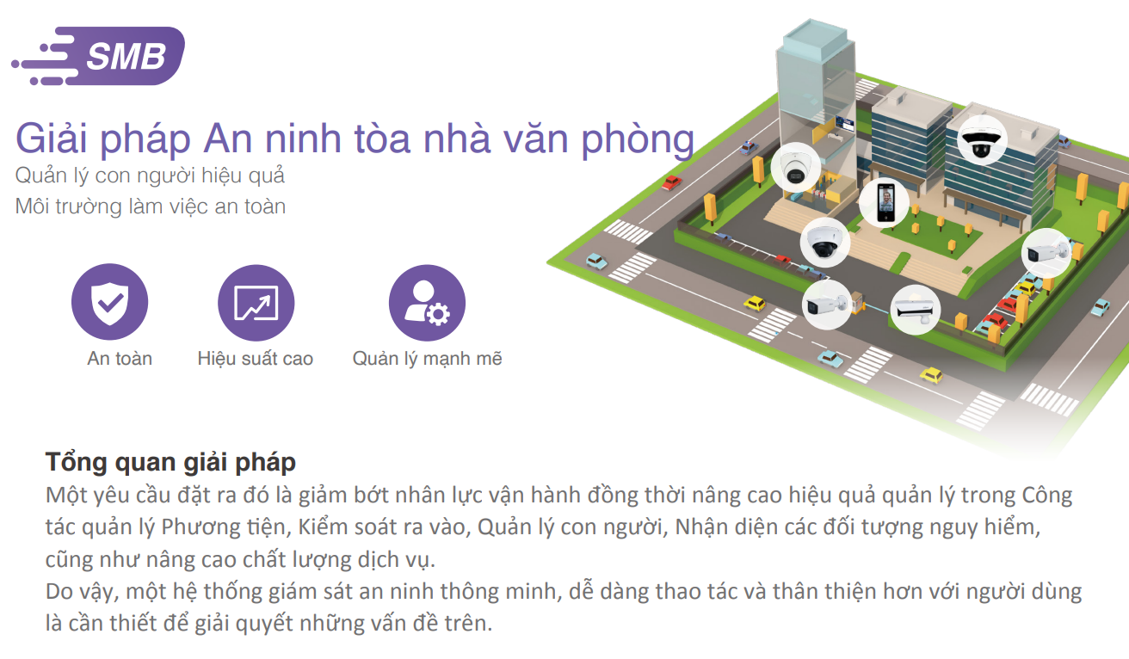
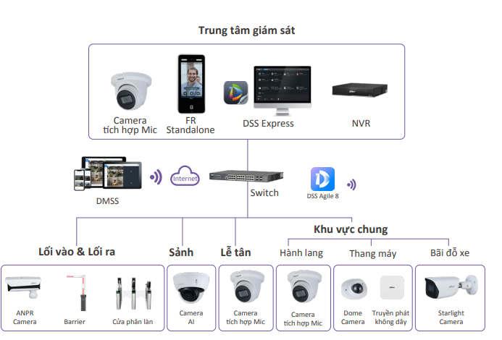

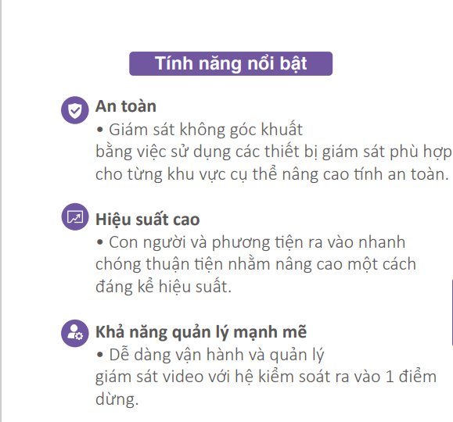
Mô hình kết nối

CHI TIẾT THIẾT BỊ
Cửa ra vào phân làn bằng khuôn mặt |  | Turnstiles (dahuasecurity.com)
Camera ANPR nhận diện biển số xe ra vào | DHI-ITC413-PW4D-IZ3 | . Camera chụp biển số ra vào 4MP . Tích hợp đèn LED trợ sáng. Khoảng cách chụp: 8-20m . Tốc độ chụp 120km/h. IP67. Tích hợp nhiều cổng kết nối điều khiển . Phân tích các thuộc tính xe: loại xe, logo, màu sắc… . Chống ngược sáng 140dB. Tích hợp mic. Báo động đèn còi
Đế bắt trụ cho camera nhận diện biến số | DH-PFA150 | . Chân đế bắt trụ cho camera
Camera Starlight tích hợp mic cho bãi đỗ xe | DH-IPC-HFW2241S-S | . 2MP H.265+. Công nghệ Starlight. WDR 120dB. . Hồng ngoại 30m. Tích hợp mic . Bảo vệ vành đai: hàng rào ảo, khu vực xâm nhập, phân biệt người xe. . PoE. IP67. Vỏ kim loại
Camera AI ánh sáng kép thông minh cho bãi đỗ xe | DH-IPC-HFW2249S-S-IL | . 2MP H.265+. Công nghệ Starlight. WDR 120dB. . Ánh sáng kép thông minh Full color 30m. Tích hợp mic . Bảo vệ vành đai: hàng rào ảo, khu vực xâm nhập, phân biệt người xe. . PoE. IP67. Vỏ kim loại
Camera bán cầu cho khu vực sảnh | DH-IPC-HDPW1230R1-S5 | . 2MP H.265+. Ống kính góc rộng 2.8mm giám sát bao quát . Hồng ngoại 30m. . Tên miền miễn phí . PoE. IP67. IK10
Camera AI WizSense 2 Tích hợp mic cho khu vực Lễ Tân và Hành lang | DH-IPC-HDW2241T-S | . 2MP H.265+. Công nghệ Starlight. WDR 120dB. . Hồng ngoại 30m. Tích hợp mic . Bảo vệ vành đai: hàng rào ảo, khu vực xâm nhập, phân biệt người xe. . PoE. IP67. Vỏ kim loại
Camera IP tích hợp mic cho Thang máy | DH-IPC-HDBW3241F-AS-S2 | . 2MP H.265+. Starlight. Tích hợp mic. AI SSA. Quick Pick . Thiết kế nhỏ gọn, phù hợp thang máy. Góc nhìn rộng. . Hồng ngoại 30m. Thẻ nhớ 256GB. . IP67. IK10. PoE. Tính năng bảo vệ vành đai thông minh. SMD 4.0
Bộ thu phát tín hiệu không dây cho thang máy | DH-WB2-60N-I | . Bộ thu phát Point-to-Point không dây dành cho thang máy . Nguồn Passive PoE. Tốc độ 300Mbps. 1 cổng LAN 1 cổng WAN . Khoảng cách lý tưởng: 300m. IP65. Có màn hình theo dõi. . Bộ 2 cái (1 thu 1 phát). Có sẵn nguồn PoE trong hộp
Đầu ghi hình AI thông minh 64 kênh | DHI-NVR5864-EI | . Đầu ghi hình 64 kênh 8 ổ cứng thông minh . Băng thông 384Mbps. RAID 0/1/5/6/10 . H.265+ . Hiển thị đến 32 kênh 1080P. Camera hỗ trợ lên đến 32MP . Tính năng AI: Nhận diện khuôn mặt, đếm người, IVS, ANPR, SMD Plus…
Barie cho kiểm soát xe ra vào | Barie tay đòn dạng gập 1.5m (tùy chọn 2m, 2.5m) | . Có thể tùy chọn dạng nâng hoặc gập 1/2 tùy điều kiện lắp đặt
Phần mềm quản lý tổng thể | DSS Express V8 | . Quản lý hệ thống kiểm soát ra vào . Quản lý hệ thống CCTV . Xem trực tiếp, xem lại, Cảnh báo … . Hỗ trợ app DSS Agile 8 trên điện thoại

GIẢI PHÁP NHÀ MÁY
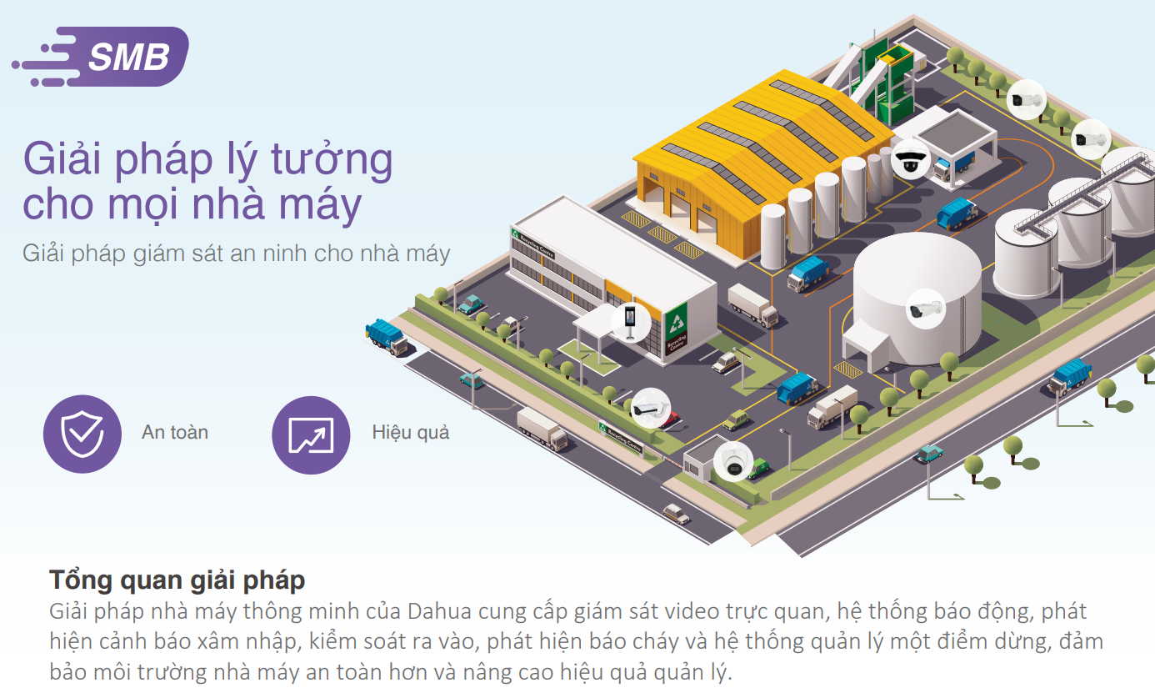
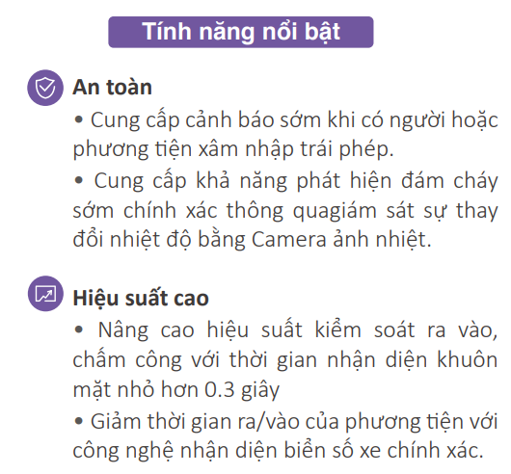
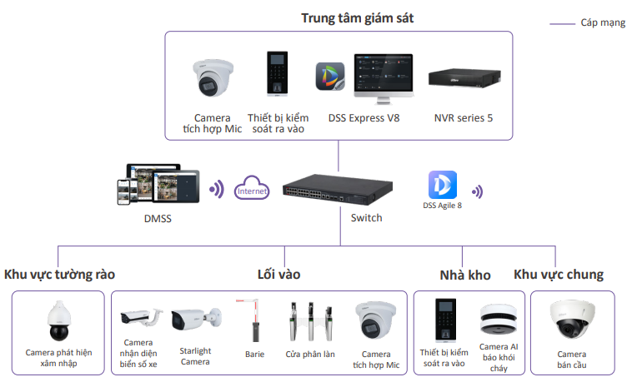

DANH SÁCH THIẾT BỊ
Cửa ra vào phân làn bằng khuôn mặt |  | Turnstiles (dahuasecurity.com)
Camera ANPR nhận diện biển số xe ra vào | DHI-ITC413-PW4D-IZ3 | . Camera chụp biển số ra vào 4MP . Tích hợp đèn LED trợ sáng. Khoảng cách chụp: 8-20m . Tốc độ chụp 120km/h. IP67. Tích hợp nhiều cổng kết nối điều khiển . Phân tích các thuộc tính xe: loại xe, logo, màu sắc… . Chống ngược sáng 140dB. Tích hợp mic. Báo động đèn còi
Đế bắt trụ cho camera nhận diện biến số | DH-PFA150 | . Chân đế bắt trụ cho camera
Camera Starlight tích hợp mic cho bãi đỗ xe và khu vực chung | DH-IPC-HFW2241S-S | . 2MP H.265+. Công nghệ Starlight. WDR 120dB. . Hồng ngoại 30m. Tích hợp mic . Bảo vệ vành đai : hàng rào ảo, khu vực xâm nhập, phân biệt người xe. . PoE. IP67. Vỏ kim loại
Camera AI ánh sáng kép thông minh cho bãi đỗ xe | DH-IPC-HFW2249S-S-IL | . 2MP H.265+. Công nghệ Starlight. WDR 120dB. . Ánh sáng kép thông minh Full color 30m. Tích hợp mic . Bảo vệ vành đai : hàng rào ảo, khu vực xâm nhập, phân biệt người xe. . PoE. IP67. Vỏ kim loại
Camera AI WizSense 2 Tích hợp mic Phòng bảo vệ | DH-IPC-HDW2241T-S | . 2MP H.265+. Công nghệ Starlight. WDR 120dB. . Hồng ngoại 30m. Tích hợp mic . Bảo vệ vành đai : hàng rào ảo, khu vực xâm nhập, phân biệt người xe. . PoE. IP67. Vỏ kim loại
Camera PTZ AI giám sát toàn cảnh và phát hiện xâm nhập | DH-SD5A225GB-HNR | . 2MP H.265+. Starlight. Chống ngược sáng WDR 120dB . Quay quét 360 độ. Chế độ tuần tra tự động. . Hồng ngoại 150m. Zoom 25x . Tích hợp AI. Các tính năng phát hiện thông minh. Smart Tracking . IP67. IK10. Chống sét 6000V
Camera AI cảnh báo khói & cháy chuyên dụng tại kho | DHI-HY-SAV849HAP-E | . Tích hợp 2 trong 1: Thiết bị báo khói + camera phát hiện lửa góc rộng . Hạn chế báo động giả bằng cảm biến kép và AI . Báo khói dùng pin riêng, thời lượng hơn 3 năm . Phát hiện lửa và báo động tại chỗ. Còi hú báo động 80dB trong 3m. . Camera phát hiện lửa 5MP H.265+, công nghệ AI-Fire . Tích hợp hồng ngoại 20m . Nguồn camera 12VDC, PoE, thẻ nhớ, Alarm in/out, Audio in/out
Thiết bị kiểm soát ra vào cho khu vực kho | DHI-ASI2212H-W DHI-ASI2212H-DW | . Kiểm soát ra vào bằng vân tay, thẻ từ, password hoặc kết hợp. . Màn hình 2.4". IP65. . Kết nối IP/Wifi/Auto Register/P2P/DHCP . Quản lý với SmartPSS-AC và DSS Pro/Express
Switch PoE | DH-PFS4226-24GT-230 | . Switch PoE 24 port 1000 + 2 port quang . Cổng 1 + 2 hỗ trợ PoE 90W . Công nghệ Intelligent PoE, PoE Watchdog, Extend 250m . Layer 2+. Quản lý qua web
Đầu ghi hình AI thông minh 64 kênh | DHI-NVR5864-EI | . Đầu ghi hình 64 kênh 8 ổ cứng thông minh . Băng thông 384Mbps. RAID 0/1/5/6/10 . H.265+ . Hiển thị đến 32 kênh 1080P. Camera hỗ trợ lên đến 32MP . Tính năng AI: Nhận diện khuôn mặt, đếm người, IVS, ANPR, SMD Plus…
Barie cho kiểm soát xe ra vào | Barie tay đòn dạng gập 1.5m (tùy chọn 2m, 2.5m) | . Có thể tùy chọn dạng nâng hoặc gập 1/2 tùy điều kiện lắp đặt
Phần mềm quản lý tổng thể | DSS Express V8 | . Quản lý hệ thống kiểm soát ra vào . Quản lý hệ thống CCTV . Xem trực tiếp, xem lại, Cảnh báo … . Hỗ trợ app DSS Agile 8 trên điện thoại

GIẢI PHÁP CỬA HÀNG
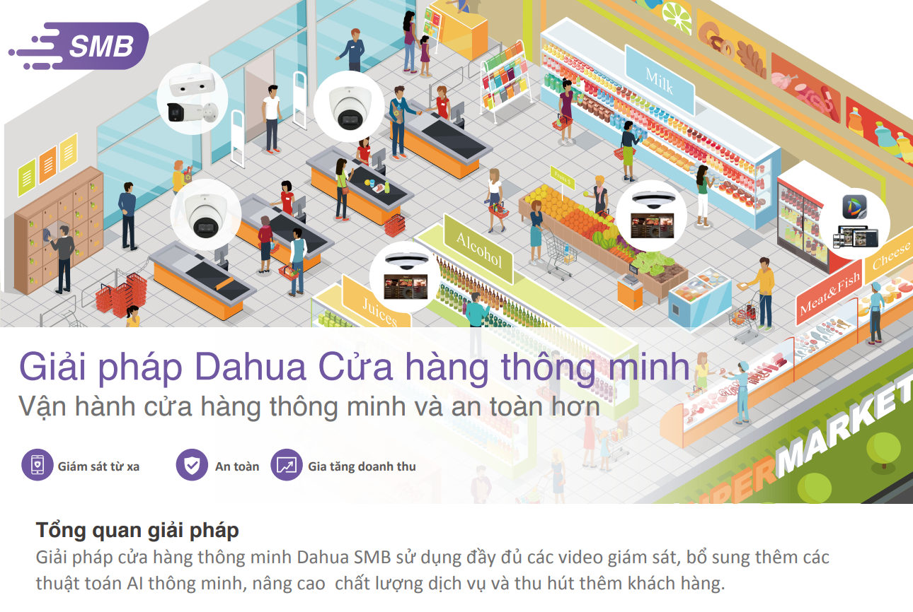
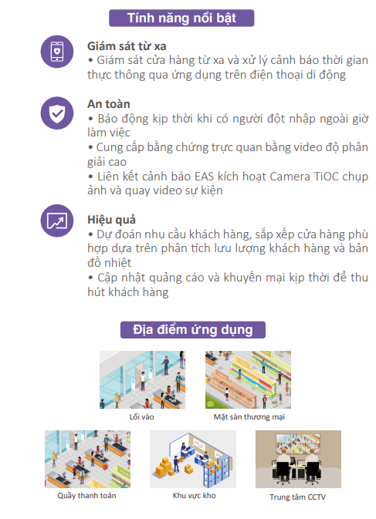
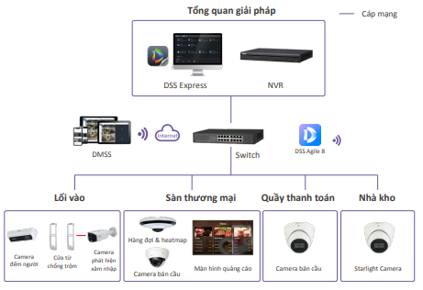

DANH SÁCH THIẾT BỊ
Camera đếm người lối ra vào | DH-IPC-HDW8441X-3D | . Đếm người ra vào và thống kê chi tiết ra file . Tỉ lệ chính xác cao với ống kính kép 4MP . Phát hiện khuôn mặt. Quản lý xếp hàng. Đếm người trong khu vực. Bảo vệ vành đai. Phát hiện bỏ lại vật thể. . Hồng ngoại 20m. Thẻ nhớ 512GB. PoE. IP67. IK10
Cổng từ lối ra vào | EAS | . Cổng từ chống trộm
Camera chống trộm báo động lối ra vào và nhà kho | DH-IPC-HFW3449T1P-AS-PV | . Báo động chủ động tại chỗ bằng còi hú và đèn chớp xanh đỏ . Tích hợp AI tránh báo động giả. SMD / IVS . Tích hợp mic và loa đàm thoại 2 chiều . Vỏ kim loại. IP67
Camera AI WizMind quản lý xếp hàng, bản đồ nhiệt 5MP | DH-IPC-EW5541P-AS | . 5MP H.265+ ống kính fisheye toàn cảnh . Chức năng quản lý xếp hàng, Đếm người, IVS... . Tích hợp mic. PoE. Thẻ nhớ 256GB. . bản đồ nhiệt, xuất báo cáo giúp giám sát quầy hàng tốt hơn
Màn hình quảng cáo treo tường | LDH43/50/55-FAI400K | . Thiết kế công nghiệp. Hoạt động 24/24 . Vi xử lý 4 lõi tăng hiệu suất giải mã hình ảnh . Hoạt động với MPS để điều khiển xuất hình từ xa . 4K. 16:9. 300cd/m2. 3000:1. 178°. 9.5ms. . HDMI. LAN. USB. Speaker. 3.5mm earphone.
Camera AI WizSense 2 Tích hợp mic cho quầy hàng và quầy tính tiền | DH-IPC-HDW2241T-S | . 2MP H.265+. Công nghệ Starlight. WDR 120dB. . Hồng ngoại 30m. Tích hợp mic . Bảo vệ vành đai : hàng rào ảo, khu vực xâm nhập, phân biệt người xe. . PoE. IP67. Vỏ kim loại
Đầu ghi hình AI thông minh 64 kênh | DHI-NVR5216-EI | . Đầu ghi hình 16 kênh 2 ổ cứng thông minh . Băng thông 384Mbps. H.265+ . Hiển thị đến 16 kênh 1080P. Camera hỗ trợ lên đến 32MP . Tính năng AI: Nhận diện khuôn mặt, đếm người, IVS, ANPR, SMD Plus…
Switch PoE | DH-PFS4226-24GT-230 | . Switch PoE 24 port 1000 + 2 port quang . Cổng 1 + 2 hỗ trợ PoE 90W . Công nghệ Intelligent PoE, PoE Watchdog, Extend 250m . Layer 2+. Quản lý qua web
Phần mềm quản lý tổng thể | DSS Express V8 | . Quản lý hệ thống kiểm soát ra vào . Quản lý hệ thống CCTV . Xem trực tiếp, xem lại, Cảnh báo … . Hỗ trợ app DSS Agile 8 trên điện thoại

HDCVI CAMERA
BẢNG GIÁ CAMERA HDCVI
Hình ảnh | Mã sản phẩm | Thông số kỹ thuật | Giá lẻ (VND)
COOPER
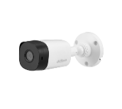 | DH-HAC-B1A21P DH-HAC-B1A21P-VN | • Độ phân giải 2.0Megapixel cảm biến CMOS kích thước 1/2.7", 30fps@1080P • Thời gian thực không trễ hình, độ nhạy sáng tối thiểu 0.04Lux/F1.85, 0Lux IR on, chế độ ngày đêm(ICR), tự động cân bằng trắng (AWB),tự động bù sáng (AGC), chống ngược sáng(BLC), Chống nhiễu (2D-DNR), • Tầm xa hồng ngoại 20m với công nghệ hồng ngoại thông minh • Thiết kế mới nhỏ gọn, thẩm mỹ, dễ dàng lắp đặt • Ống kính cố định 3.6mm, chuẩn kháng nước IP67 , vỏ plastic. | 635,000
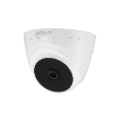 | DH-HAC-T1A21P DH-HAC-T1A21P-VN | • Độ phân giải 2.0Megapixel cảm biến CMOS kích thước 1/2.7", 30fps@1080P • Thời gian thực không trễ hình, độ nhạy sáng tối thiểu 0.04Lux/F1.85, 0Lux IR on, chế độ ngày đêm(ICR), tự động cân bằng trắng (AWB),tự động bù sáng (AGC), chống ngược sáng(BLC), Chống nhiễu (2D-DNR), • Tầm xa hồng ngoại 20m với công nghệ hồng ngoại thông minh • Thiết kế mới nhỏ gọn, thẩm mỹ, dễ dàng lắp đặt • Ống kính cố định 2.8mm, vỏ plastic. | 635,000
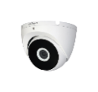 | DH-HAC-T2A21P DH-HAC-T2A21P-VN | • Độ phân giải 2.0Megapixel cảm biến CMOS kích thước 1/2.7", 30fps@1080P • Thời gian thực không trễ hình, độ nhạy sáng tối thiểu 0.04Lux/F1.85, 0Lux IR on, chế độ ngày đêm(ICR), tự động cân bằng trắng (AWB),tự động bù sáng (AGC), chống ngược sáng(BLC), Chống nhiễu (2D-DNR), • Tầm xa hồng ngoại 20m với công nghệ hồng ngoại thông minh • Thiết kế mới nhỏ gọn, thẩm mỹ, dễ dàng lắp đặt • Ống kính cố định 3.6mm, chuẩn kháng nước IP67, vỏ kim loại. | 910,000
LITE 2.0MP
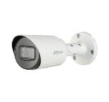 | DH-HAC-HFW1200TP DH-HAC-HFW1200TP-VN | • Camera thế hệ S5 hỗ trợ HDCVI/HDTVI/AHD/ANALOG, tích hợp OSD • Độ phân giải 2Megapixel cảm biến CMOS kích thước 1/2.7", 30fps@1080P • Thời gian thực không trễ hình, độ nhạy sáng tối thiểu 0.02Lux@F1.85(0Lux IR LED on), chế độ ngày đêm(ICR), tự động cân bằng trắng (AWB), tự động bù sáng (AGC), chống ngược sáng(BLC), chống nhiễu (3D-DNR). • Hỗ trợ chức năng Super Adapt, giúp camera tự động cân chỉnh trong môi trường ngược sáng để cung cấp hình ảnh đẹp nhất. • Tầm xa hồng ngoại 30m với công nghệ hồng ngoại thông minh • Ống kính cố định 3.6mm, chuẩn kháng nước IP67, chất liệu vỏ kim loại | 875,000
 | DH-HAC-HFW1200TP-A DH-HAC-HFW1200TP-A-VN | • Camera thế hệ S5 hỗ trợ HDCVI/HDTVI/AHD/ANALOG, tích hợp OSD • Độ phân giải 2MP kích thước 1/2.7”, 30fps@1080P • Thời gian thực không trễ hình, độ nhạy sáng tối thiểu 0.02Lux@F1.85(0Lux IR LED on), chế độ ngày đêm(ICR), tự động cân bằng trắng (AWB), tự động bù sáng (AGC), chống ngược sáng(BLC), chống nhiễu (3D-DNR). • Hỗ trợ chức năng Super Adapt, giúp camera tự động cân chỉnh trong môi trường ngược sáng để cung cấp hình ảnh đẹp nhất. • Tích hợp Mic ghi âm • Tầm xa hồng ngoại 30m với công nghệ hồng ngoại thông minh • Ống kính cố định 3.6mm, chuẩn chống nước IP67, chất liệu vỏ kim loại | 950,000
 | DH-HAC-HDW1200TQP-A DH-HAC-HDW1200TQP-A-VN | • 2MP HDCVI Quick-to-install IR Eyeball Camera • Độ phân giải 2 Megapixel cảm biến CMOS kích thước 1/2.7” • 25/30fps@1080P. • Hỗ trợ CVI/TVI/AHD/Analog • Độ nhạy sáng tối thiểu 0.02Lux@F1.9 • Chống ngược sáng DWDR, tự động cân bằng trắng (AWB), tự động bù tín hiệu ảnh (AGC), chống ngược sáng(BLC), chống nhiễu (2D-DNR). • Khoảng cách hồng ngoại 40m • Tích hợp MIC • Thiết kế đế lắp đặt nhanh giúp tiết kiệm thời gian và chi phí lắp đặt • Ống kính cố định 3.6mm. • Chuẩn chống nước IP67 • Điện áp DC12V±30%, công suất <2.9W • Nhiệt độ hoạt động : -40° C ~ +60° C. • Chất liệu kim loại+nhựa | 1,030,000
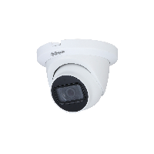 | DH-HAC-HDW1200TMQP-A | • 2MP HDCVI IR Eyeball Camera • Độ phân giải 2 Megapixel cảm biến CMOS kích thước 1/2.7” • 25/30fps@1080P. • Hỗ trợ CVI/TVI/AHD/Analog • Độ nhạy sáng tối thiểu 0.02Lux@F1.9 • Chống ngược sáng DWDR, tự động cân bằng trắng (AWB), tự động bù tín hiệu ảnh (AGC), chống ngược sáng(BLC), chống nhiễu (2D-DNR). • Khoảng cách hồng ngoại 40m • Tích hợp MIC • Ống kính cố định 3.6mm. • Chuẩn chống nước IP67 • Điện áp DC12V±30%, công suất <2.9W • Nhiệt độ hoạt động : -40° C ~ +60° C. • Chất liệu kim loại+nhựa | 1,190,000
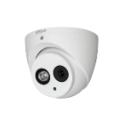 | DH-HAC-HDW1200EMP-A | • Camera thế hệ S5 hỗ trợ HDCVI/HDTVI/AHD/ANALOG, tích hợp OSD • Độ phân giải 2Megapixel cảm biến CMOS kích thước 1/2.7", 30fps@1080P • Độ nhạy sáng tối thiểu 0.02Lux@F1.85(0Lux IR LED on), chế độ ngày đêm(ICR), tự động cân bằng trắng (AWB), tự động bù sáng (AGC), chống ngược sáng(BLC), chống nhiễu (3D-DNR). • Hỗ trợ chức năng Super Adapt, giúp camera tự động cân chỉnh trong môi trường ngược sáng để cung cấp hình ảnh đẹp nhất. • Tầm xa hồng ngoại 50m với công nghệ hồng ngoại thông minh •Tích hợp Mic ghi âm • Ống kính cố định 3.6mm, chuẩn kháng nước IP67, chất liệu vỏ kim loại | 1,110,000
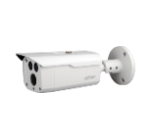 | DH-HAC-HFW1200DP | • Camera thế hệ S5 hỗ trợ HDCVI/HDTVI/AHD/ANALOG, tích hợp OSD • Độ phân giải 2Megapixel cảm biến CMOS kích thước 1/2.7", 30fps@1080P • Độ nhạy sáng tối thiểu 0.02Lux/F1.9, 0Lux IR on, chế độ ngày đêm(ICR), tự động cân bằng trắng (AWB),tự động bù sáng (AGC), chống ngược sáng(BLC), chống nhiễu (3D-DNR). • Hỗ trợ chức năng Super Adapt, giúp camera tự động cân chỉnh trong môi trường ngược sáng để cung cấp hình ảnh đẹp nhất. • Tầm xa hồng ngoại 80m với công nghệ hồng ngoại thông minh • Ống kính cố định 3.6mm, chuẩn kháng nước IP67, vỏ kim loại | 1,350,000
 | DH-HAC-HFW1200CP-S5 | . Camera HDCVI thân 2.0MP . Hỗ trợ 4 chế độ : CVI/TVI/AHD/Analog . Độ phân giải 2.0MP CMOS 25/30fps@(1920x1080) . Ống kính cố định 3.6mm (option 2.8mm) . Tầm xa hồng ngoại: 30m . Chống ngược sáng DWDR , chống nhiễu 2DNR, AGC, AWB,ICR... . Nguồn 12VDC ±30% . Chất liệu vỏ nhựa, IP67 | 795,000
HDCVI PINHOLE 2.0MP
2MP Starlight | DH-HAC-HUM3201BP-P | • Độ phân giải 2MP cảm biến CMOS kích thước 1/2.8”, 25/30fps@1080P • Hỗ trợ công nghệ Starlight với độ nhạy sáng cực thấp 0.004Lux/F2.4, 0Lux IR on, chế độ ngày đêm(ICR), tự động cân bằng trắng (AWB), tự động bù sáng (AGC), chống chói sáng(BLC,HLC), chống ngược sáng thực WDR 120dB, chống nhiễu (3D-DNR) • Ống kính cố định 2.8mm, vỏ kim loại | 2,890,000
LITE 5.0MP
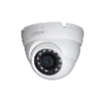 | DH-HAC-HDW1500MP | • 5MP HDCVI Starlight IR Eyeball Camera •• Độ phân giải 5MP cảm biến CMOS kích thước 1/2.7”, 20fps@5MP, 25/30fps@4MP, 25/30fps@1080P • Thời gian thực không trễ hình, độ nhạy sáng tối thiểu 0.02Lux/F1.85, 0Lux IR on, chế độ ngày đêm(ICR), tự động cân bằng trắng (AWB), tự động bù sáng (AGC), chống ngược sáng(BLC), Chống nhiễu (2D-DNR). • Tầm xa hồng ngoại 30m với công nghệ hồng ngoại thông minh • Ống kính cố định 3.6mm, chuẩn chống nước IP67, vỏ kim loại | 1,350,000
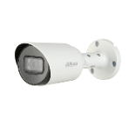 | DH-HAC-HFW1500TP-A-S2 | • 5MP HDCVI IR Bullet Camera • Độ phân giải 5MP cảm biến CMOS kích thước 1/2.7”, 25fps@5MP, Tỉ lệ khung hình 16:9 • Thời gian thực không trễ hình, độ nhạy sáng tối thiểu 0.02Lux/F1.85, 0Lux IR on, chế độ ngày đêm(ICR), tự động cân bằng trắng (AWB), tự động bù sáng (AGC), chống ngược sáng(BLC), Chống nhiễu (2D-DNR). • Tích hợp Mic ghi âm • Tầm xa hồng ngoại 30m với công nghệ hồng ngoại thông minh • Ống kính cố định 3.6mm, chuẩn chống nước IP67, vỏ kim loại | 1,585,000
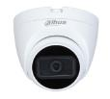 | DH-HAC-HDW1500TRQP-S2 | • 5MP HDCVI Starlight IR Eyeball Camera • Hỗ trợ 5MP@25fps, tỉ lệ khung hình 16:9 (Vui lòng nâng cấp lên phiên bản XVR mới nhất) • Hỗ trợ chuẩn đầu ra CVI/CVBS/AHD/TVI • Thời gian thực không trễ hình, độ nhạy sáng tối thiểu 0.005Lux/F1.6, 0Lux IR on, chế độ ngày đêm(ICR), tự động cân bằng trắng (AWB), tự động bù sáng (AGC), chống ngược sáng(BLC), Chống nhiễu (2D-DNR), chống ngược sáng (DWDR) • Thiết kế đế lắp đặt nhanh, tiết kiệm thời gian và chi phí thi công. • Tầm xa hồng ngoại 25m với công nghệ hồng ngoại thông minh • Ống kính cố định 3.6mm • Nguồn DC12V ±30% • Chất liệu vỏ nhựa | 1,190,000
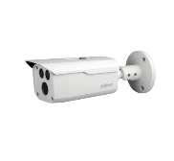 | DH-HAC-HFW1500DP-S2 | • 5MP HDCVI Starlight IR Bullet Camera • Hỗ trợ 5MP@25fps khung hình 16:9(Vui lòng nâng cấp lên phiên bản XVR mới nhất) - Hỗ trợ chuẩn đầu ra CVI/CVBS/AHD/TVI • Thời gian thực không trễ hình, độ nhạy sáng tối thiểu 0.005Lux/F1.6, 0Lux IR on, chế độ ngày đêm(ICR), tự động cân bằng trắng (AWB), tự động bù sáng (AGC), chống ngược sáng(BLC), Chống nhiễu (2D-DNR). • Tầm xa hồng ngoại 80m với công nghệ hồng ngoại thông minh • Ống kính cố định 3.6mm, chuẩn chống nước IP67, vỏ kim loại | 1,745,000
 | DH-HAC-HFW1500RP-Z-IRE6-S2 | • 5MP Starlight HDCVI IR Bullet Camera • Hỗ trợ 5MP@25fps khung hình 16:9 (Vui lòng nâng cấp lên phiên bản XVR mới nhất) - Hỗ trợ chuẩn đầu ra CVI/CVBS/AHD/TVI - Thiết kế mới thông minh giúp tiết kiệm thời gian và công lắp đặt • Thời gian thực không trễ hình, độ nhạy sáng tối thiểu 0.005Lux/F1.6, 0Lux IR on, chế độ ngày đêm(ICR), tự động cân bằng trắng (AWB), tự động bù sáng (AGC), chống ngược sáng(BLC), Chống nhiễu (2D-DNR). • Tầm xa hồng ngoại 60m với công nghệ hồng ngoại thông minh • Ống kính motorized 2.7mm-12mm, manual focus • Nguồn DC12V ±30% • Chuẩn chống nước IP67, vỏ kim loại | 3,472,000
LITE 8.0MP (4K)
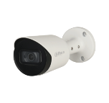 | DH-HAC-HFW1800TP-A | • 4K Real-time HDCVI IR Bullet Camera • Độ phân giải 8MP, cảm biến CMOS kích thước 1/2.7”, 4K@25/30fps; 5M@20fps; 4M@25fps/30fps. • Hỗ trợ HDCVI/HDTVI/AHD/ANALOG • Độ nhạy sáng tối thiểu 0.03Lux/F2.0, 0Lux IR on, chế độ ngày đêm(ICR), tự động cân bằng trắng (AWB), tự động bù tín hiệu ảnh (AGC), bù sáng(BLC), chống ngược sáng DWDR, chống nhiễu (2D-DNR). • Tích hợp Mic ghi âm(mã HAC-HFW1800TP-A) • Tầm xa hồng ngoại 30m với công nghệ hồng ngoại thông minh • Ống kính cố định 3.6mm, chuẩn chống nước IP67, điện áp DC12V, công suất 4.3W. • Chất liệu kim loại, môi trường làm việc từ -40°C~+60°C • Ống kính cố định 3.6mm, chuẩn chống nước IP67 | 1,985,000
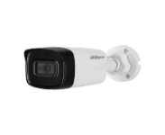 | DH-HAC-HFW1800TLP | • 4K Real-time HDCVI IR Bullet Camera • Độ phân giải 8MP, cảm biến CMOS kích thước 1/2.7”, 4K@25/30fps; 5M@20fps; 4M@25fps/30fps. • Hỗ trợ HDCVI/HDTVI/AHD/ANALOG • Độ nhạy sáng tối thiểu 0.03Lux/F2.0, 0Lux IR on, chế độ ngày đêm(ICR), tự động cân bằng trắng (AWB), tự động bù tín hiệu ảnh (AGC), bù sáng(BLC), chống ngược sáng DWDR, chống nhiễu (2D-DNR). • Tầm xa hồng ngoại 80m với công nghệ hồng ngoại thông minh • Ống kính cố định 3.6mm, chuẩn chống nước IP67, điện áp DC12V, công suất 6W. • Chất liệu nhựa + kim loại, môi trường làm việc từ -40°C~+60°C | 1,825,000
 | DH-HAC-HFW1800RP | • 4K HDCVI IR Bullet Camera • Độ phân giải 8MP, cảm biến CMOS kích thước 1/2.7”, 4K@15fps; 5M@20fps; 4M@25fps/30fps; • Hỗ trợ HDCVI/HDTVI/AHD/ANALOG • Độ nhạy sáng tối thiểu 0.03Lux/F2.0, 0Lux IR on, chế độ ngày đêm(ICR), tự động cân bằng trắng (AWB), tự động bù tín hiệu ảnh (AGC), bù sáng(BLC), chống ngược sáng DWDR, chống nhiễu (2D-DNR). • Tầm xa hồng ngoại 20m với công nghệ hồng ngoại thông minh. • Chất liệu nhựa, môi trường làm việc từ -40°C~+55°C • Nguồn DC12V ±30% • Ống kính cố định 3.6mm (2.8mm, 6mm tùy chọn) | 1,505,000
 | DH-HAC-HDW1800RP | • 4K HDCVI IR Eyeball Camera • Độ phân giải 8MP, cảm biến CMOS kích thước 1/2.7”, 4K@15fps; 5M@20fps; 4M@25fps/30fps; • Hỗ trợ HDCVI/HDTVI/AHD/ANALOG • Độ nhạy sáng tối thiểu 0.03Lux/F2.0, 0Lux IR on, chế độ ngày đêm(ICR), tự động cân bằng trắng (AWB), tự động bù tín hiệu ảnh (AGC), bù sáng(BLC), chống ngược sáng DWDR, chống nhiễu (2D-DNR). • Tầm xa hồng ngoại 20m với công nghệ hồng ngoại thông minh. • Chất liệu vỏ nhựa, môi trường làm việc từ -40°C~+55°C • Nguồn DC12V ±30% • Ống kính cố định 3.6mm (2.8mm tùy chọn) | 1,585,000
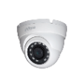 | DH-HAC-HDW1800MP | • 4K Real-time HDCVI IR Eyeball Camera • Độ phân giải 8MP, cảm biến CMOS kích thước 1/2.7”, 4K@25/30fps; 5M@20fps; 4M@25fps/30fps. • Hỗ trợ HDCVI/HDTVI/AHD/ANALOG • Độ nhạy sáng tối thiểu 0.03Lux/F2.0, 0Lux IR on, chế độ ngày đêm(ICR), tự động cân bằng trắng (AWB), tự động bù tín hiệu ảnh (AGC), bù sáng(BLC), chống ngược sáng DWDR, chống nhiễu (2D-DNR). • Tầm xa hồng ngoại 30m với công nghệ hồng ngoại thông minh • Ống kính cố định 3.6mm, chuẩn chống nước IP67, điện áp DC12V, công suất 4.3W. • Chất liệu nhựa + kim loại, môi trường làm việc từ -40°C~+60°C | 1,825,000
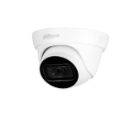 | DH-HAC-HDW1800TLP | • 4K Real-time HDCVI IR Eyeball Camera • Độ phân giải 8MP, cảm biến CMOS kích thước 1/2.7”, 4K@25/30fps; 5M@20fps; 4M@25fps/30fps. • Hỗ trợ HDCVI/HDTVI/AHD/ANALOG • Độ nhạy sáng tối thiểu 0.03Lux/F2.0, 0Lux IR on, chế độ ngày đêm(ICR), tự động cân bằng trắng (AWB), tự động bù tín hiệu ảnh (AGC), bù sáng(BLC), chống ngược sáng DWDR, chống nhiễu (2D-DNR). • Tích hợp Mic ghi âm(mã HAC-HDW1800TLP-A) • Tầm xa hồng ngoại 30m với công nghệ hồng ngoại thông minh • Ống kính cố định 3.6mm, chuẩn chống nước IP67, điện áp DC12V, công suất 4.3W. • Chất liệu nhựa + kim loại, môi trường làm việc từ -40°C~+60°C • Ống kính cố định 3.6mm, chuẩn chống nước IP67 | 1,745,000
 | DH-HAC-HDW1800TLP-A |  | 1,825,000
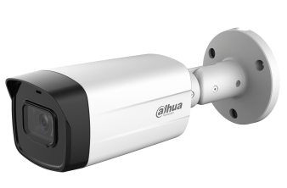 | DH-HAC-HFW1801TMP-I8 | • Camera 4 in 1 (CVI, TVI, AHD, Analog) 8.0MP • Cảm biến 8.0MP (3840×2160) • 4K@15fps; 5M@25fps; 4M@25fps; 1080P@25fps. • Hỗ trợ cân bằng ánh sáng, bù sáng, chống ngược sáng thực (120dB), chống nhiễu 3D-DNR. • Hỗ trợ công nghệ Super Adapt, giúp camera điều chỉnh và tương thích tốt với nhiều điều kiện ánh sáng khác nhau. • Ống kính: 3.6mm (góc nhìn 88°) • Tầm xa hồng ngoại: 80m, hỗ trợ Smart IR • Chuẩn chống bụi và nước IP67 • Nguồn: DC12V ±30% • Chất liệu vỏ Kim loại | LIÊN HỆ
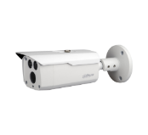 | DH-HAC-HFW1801DP | • 4K HDCVI IR Bullet Camera • Độ phân giải 8MP, cảm biến CMOS kích thước 1/2.7”, 4K@25/30fps; 5M@20fps; 4M@25fps/30fps. • Hỗ trợ HDCVI/HDTVI/AHD/ANALOG • Độ nhạy sáng tối thiểu 0.03Lux/F2.0, 0Lux IR on, chế độ ngày đêm(ICR), tự động cân bằng trắng (AWB), tự động bù tín hiệu ảnh (AGC), bù sáng(BLC), chống ngược sáng thực WDR 120dB, chống nhiễu (2D-DNR). • Tầm xa hồng ngoại 80m với công nghệ hồng ngoại thông minh • Ống kính cố định 3.6mm, chuẩn chống nước IP67, điện áp DC12V, công suất 6.5W. • Chất liệu kim loại, môi trường làm việc từ -40°C~+60°C | 2,380,000
LITE 2.0MP ÁNH SÁNG KÉP
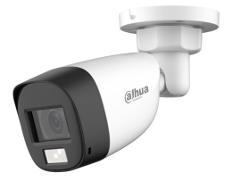 | DH-HAC-HFW1200CLP-IL-A | . Camera Thân HDCVI Full Color ánh sáng kép thông minh 2.0MP . Hỗ trợ 4 chế độ : CVI/TVI/AHD/Analog . Độ phân giải 2.0MP CMOS 25/30fps@(1920x1080) . Ống kính cố định 2.8mm (102°) . Tầm xa đèn led: 20m, tầm xa hồng ngoại 20m , ánh sáng kép thông minh . Chống ngược sáng DWDR, chống nhiễu 3DNR, AGC, AWB... . Hỗ trợ chức năng Super Adapt, giúp camera tự động cân chỉnh trong môi trường ngược sáng để cung cấp hình ảnh đẹp nhất . Tích hợp mic . Nguồn 12VDC ± 30% . Chất liệu vỏ nhựa, IP67 * Sử dụng với các đầu ghi hỗ trợ chức năng SMD để đạt hiệu quả sử dụng ánh sáng kép tối ưu. | 1,050,000
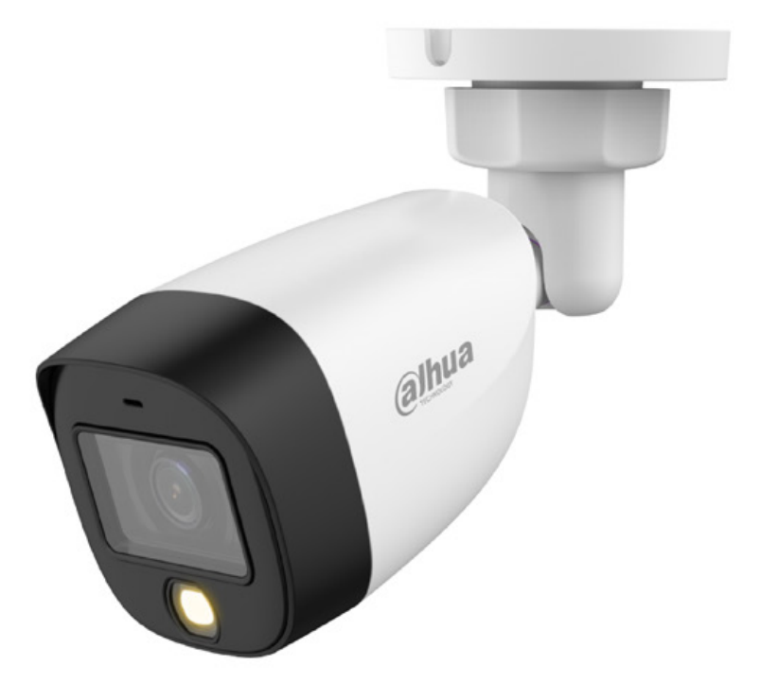 | DH-HAC-HFW1239CP-IL-A | . Camera HDCVI Full Color ánh sáng kép thông minh 2.0MP . Hỗ trợ 4 chế độ : CVI/TVI/AHD/Analog . Độ phân giải 2.0MP CMOS 25/30fps@(1920x1080) . Ống kính cố định 3.6mm (option 2.8mm) . Tầm xa đèn led: 20m, tầm xa hồng ngoại 20m , ánh sáng kép thông minh . Chống ngược sáng thực 130dB , chống nhiễu 3DNR, AGC, AWB... . Hỗ trợ chức năng Super Adapt, giúp camera tự động cân chỉnh trong môi trường ngược sáng để cung cấp hình ảnh đẹp nhất . Tích hợp mic . Nguồn 12VDC . Chất liệu vỏ nhựa + kim loại, IP67 * Sử dụng với các đầu ghi hỗ trợ chức năng SMD để đạt hiệu quả sử dụng ánh sáng kép tối ưu. | 1,250,000
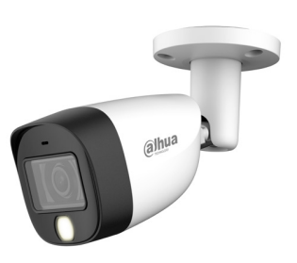 | DH-HAC-HFW1200CMP-IL-A | . Camera Thân HDCVI Full Color ánh sáng kép thông minh 2.0MP . Hỗ trợ 4 chế độ : CVI/TVI/AHD/Analog . Độ phân giải 2.0MP CMOS 25/30fps@(1920x1080) . Ống kính cố định 2.8mm (102°) . Tầm xa đèn led: 20m, tầm xa hồng ngoại 20m , ánh sáng kép thông minh . Chống ngược sáng DWDR, chống nhiễu 3DNR, AGC, AWB... . Hỗ trợ chức năng Super Adapt, giúp camera tự động cân chỉnh trong môi trường ngược sáng để cung cấp hình ảnh đẹp nhất . Tích hợp mic . Nguồn 12VDC ± 30% . Chất liệu vỏ kim loại, IP67 * Sử dụng với các đầu ghi hỗ trợ chức năng SMD để đạt hiệu quả sử dụng ánh sáng kép tối ưu. | 1,250,000
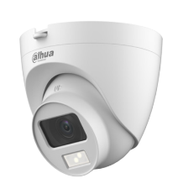 | DH-HAC-HDW1200CLQP-IL-A | . Camera Dome HDCVI Full Color ánh sáng kép thông minh 2.0MP . Hỗ trợ 4 chế độ : CVI/TVI/AHD/Analog . Độ phân giải 2.0MP CMOS 25/30fps@(1920x1080) . Ống kính cố định 2.8mm (102°) . Tầm xa đèn led: 20m, tầm xa hồng ngoại 20m , ánh sáng kép thông minh . Chống ngược sáng DWDR, chống nhiễu 3DNR, AGC, AWB... . Hỗ trợ chức năng Super Adapt, giúp camera tự động cân chỉnh trong môi trường ngược sáng để cung cấp hình ảnh đẹp nhất . Tích hợp mic . Nguồn 12VDC ± 30% . Chất liệu vỏ nhựa, IP67 . Thiết kế đế lắp đặt nhanh, tiết kiệm thời gian và nhân công lắp đặt * Sử dụng với các đầu ghi hỗ trợ chức năng SMD để đạt hiệu quả sử dụng ánh sáng kép tối ưu. | 1,050,000
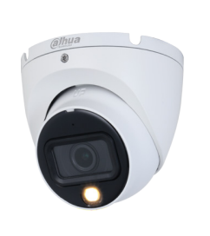 | DH-HAC-HDW1200TLMP-IL-A DH-HAC-HDW1200TLMP-IL-A-VN | . Camera Dome HDCVI Full Color ánh sáng kép thông minh 2.0MP . Hỗ trợ 4 chế độ : CVI/TVI/AHD/Analog . Độ phân giải 2.0MP CMOS 25/30fps@(1920x1080) . Ống kính cố định 2.8mm (102°) . Tầm xa đèn led: 20m, tầm xa hồng ngoại 20m , ánh sáng kép thông minh . Chống ngược sáng DWDR, chống nhiễu 3DNR, AGC, AWB... . Hỗ trợ chức năng Super Adapt, giúp camera tự động cân chỉnh trong môi trường ngược sáng để cung cấp hình ảnh đẹp nhất . Tích hợp mic . Nguồn 12VDC ± 30% . Chất liệu vỏ kim loại, IP67 * Sử dụng với các đầu ghi hỗ trợ chức năng SMD để đạt hiệu quả sử dụng ánh sáng kép tối ưu. | 1,250,000
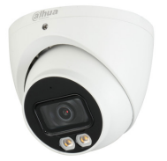 | DH-HAC-HDW1239TP-IL-A | . Camera Dome HDCVI Full Color ánh sáng kép thông minh 2.0MP . Hỗ trợ 4 chế độ : CVI/TVI/AHD/Analog . Độ phân giải 2.0MP CMOS 25/30fps@(1920x1080) . Ống kính cố định góc rộng 2.8mm (107°) . Tầm xa đèn led: 40m, tầm xa hồng ngoại 40m , ánh sáng kép thông minh . Chống ngược sáng thực 130dB , chống nhiễu 3DNR, AGC, AWB... . Hỗ trợ chức năng Super Adapt, giúp camera tự động cân chỉnh trong môi trường ngược sáng để cung cấp hình ảnh đẹp nhất . Tích hợp mic . Nguồn 12VDC ± 30% . Chất liệu vỏ kim loại, IP67 * Sử dụng với các đầu ghi hỗ trợ chức năng SMD để đạt hiệu quả sử dụng ánh sáng kép tối ưu. | 1,950,000
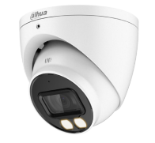 | DH-HAC-HDW1200TP-IL-A | . Camera Dome HDCVI Full Color ánh sáng kép thông minh 2.0MP . Hỗ trợ 4 chế độ : CVI/TVI/AHD/Analog . Độ phân giải 2.0MP CMOS 25/30fps@(1920x1080) . Ống kính cố định 2.8mm (102°) . Tầm xa đèn led: 40m, tầm xa hồng ngoại 40m , ánh sáng kép thông minh . Chống ngược sáng DWDR, chống nhiễu 3DNR, AGC, AWB... . Hỗ trợ chức năng Super Adapt, giúp camera tự động cân chỉnh trong môi trường ngược sáng để cung cấp hình ảnh đẹp nhất . Tích hợp mic . Nguồn 12VDC ± 30% . Chất liệu vỏ kim loại, IP67 * Sử dụng với các đầu ghi hỗ trợ chức năng SMD để đạt hiệu quả sử dụng ánh sáng kép tối ưu. | 1,400,000
 | DH-HAC-HFW1200TLMP-IL-A DH-HAC-HFW1200TLMP-IL-A-VN | . Camera Thân lớn HDCVI Full Color ánh sáng kép thông minh 2.0MP . Hỗ trợ 4 chế độ : CVI/TVI/AHD/Analog . Độ phân giải 2.0MP CMOS 25/30fps@(1920x1080) . Ống kính cố định 2.8mm (102°) . Tầm xa đèn led: 40m, tầm xa hồng ngoại 40m , ánh sáng kép thông minh . Chống ngược sáng DWDR, chống nhiễu 3DNR, AGC, AWB... . Hỗ trợ chức năng Super Adapt, giúp camera tự động cân chỉnh trong môi trường ngược sáng để cung cấp hình ảnh đẹp nhất . Tích hợp mic . Nguồn 12VDC ± 30% . Chất liệu vỏ nhựa + kim loại, IP67 * Sử dụng với các đầu ghi hỗ trợ chức năng SMD để đạt hiệu quả sử dụng ánh sáng kép tối ưu. | 1,400,000
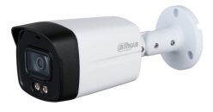 | DH-HAC-HFW1239TLMP-IL-A | . Camera Thân lớn HDCVI Full Color ánh sáng kép thông minh 2.0MP . Hỗ trợ 4 chế độ : CVI/TVI/AHD/Analog . Độ phân giải 2.0MP CMOS 25/30fps@(1920x1080) . Ống kính cố định góc rộng 2.8mm (107°) . Tầm xa đèn led: 40m, tầm xa hồng ngoại 40m , ánh sáng kép thông minh . Chống ngược sáng thực 130dB , chống nhiễu 3DNR, AGC, AWB... . Hỗ trợ chức năng Super Adapt, giúp camera tự động cân chỉnh trong môi trường ngược sáng để cung cấp hình ảnh đẹp nhất . Tích hợp mic . Nguồn 12VDC ± 30% . Chất liệu vỏ nhựa + kim loại, IP67 * Sử dụng với các đầu ghi hỗ trợ chức năng SMD để đạt hiệu quả sử dụng ánh sáng kép tối ưu. | 1,850,000
LITE 5.0MP ÁNH SÁNG KÉP
 | DH-HAC-HFW1500CLP-IL-A | . Camera Thân HDCVI Full Color ánh sáng kép thông minh 5.0MP . Hỗ trợ 4 chế độ : CVI/TVI/AHD/Analog . Độ phân giải 5.0MP CMOS 25fps@(2880 × 1620) tỉ lệ 16:9 . Ống kính cố định 3.6mm, 2.8mm . Tầm xa đèn led: 20m, tầm xa hồng ngoại 20m , ánh sáng kép thông minh . Chống ngược sáng DWDR, chống nhiễu 3DNR, AGC, AWB... . Hỗ trợ chức năng Super Adapt, giúp camera tự động cân chỉnh trong môi trường ngược sáng để cung cấp hình ảnh đẹp nhất . Tích hợp mic . Nguồn 12VDC ± 30% . Chất liệu vỏ nhựa, IP67 * Sử dụng với các đầu ghi hỗ trợ chức năng SMD để đạt hiệu quả sử dụng ánh sáng kép tối ưu. | 1,400,000
 | DH-HAC-HFW1500TLMP-IL-A | . Camera Thân lớn HDCVI Full Color ánh sáng kép thông minh 5.0MP . Hỗ trợ 4 chế độ : CVI/TVI/AHD/Analog . Độ phân giải 5.0MP CMOS 25fps@(2880 × 1620) tỉ lệ 16:9 . Ống kính cố định 3.6mm, 2.8mm . Tầm xa đèn led: 40m, tầm xa hồng ngoại 40m , ánh sáng kép thông minh . Chống ngược sáng DWDR, chống nhiễu 3DNR, AGC, AWB... . Hỗ trợ chức năng Super Adapt, giúp camera tự động cân chỉnh trong môi trường ngược sáng để cung cấp hình ảnh đẹp nhất . Tích hợp mic . Nguồn 12VDC ± 30% . Chất liệu vỏ nhựa, IP67 * Sử dụng với các đầu ghi hỗ trợ chức năng SMD để đạt hiệu quả sử dụng ánh sáng kép tối ưu. | 1,850,000
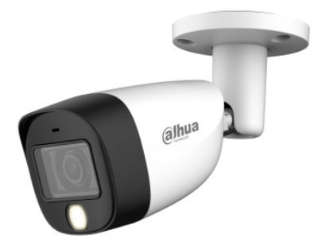 | DH-HAC-HFW1500CMP-IL-A | . Camera Thân HDCVI Full Color ánh sáng kép thông minh 5.0MP . Hỗ trợ 4 chế độ : CVI/TVI/AHD/Analog . Độ phân giải 5.0MP CMOS 25/30fps@(2880 × 1620) . Ống kính cố định 2.8mm (106°) . Tầm xa đèn led: 20m, tầm xa hồng ngoại 20m , ánh sáng kép thông minh . Chống ngược sáng DWDR, chống nhiễu 3DNR, AGC, AWB... . Hỗ trợ chức năng Super Adapt, giúp camera tự động cân chỉnh trong môi trường ngược sáng để cung cấp hình ảnh đẹp nhất . Tích hợp mic . Nguồn 12VDC ± 30% . Chất liệu vỏ kim loại, IP67 * Sử dụng với các đầu ghi hỗ trợ chức năng SMD để đạt hiệu quả sử dụng ánh sáng kép tối ưu. | 1,600,000
 | DH-HAC-HDW1500TLMP-IL-A | . Camera Dome HDCVI Full Color ánh sáng kép thông minh 5.0MP . Hỗ trợ 4 chế độ : CVI/TVI/AHD/Analog . Độ phân giải 5.0MP CMOS 25fps@(2880 × 1620) tỉ lệ 16:9 . Ống kính cố định 2.8mm (106°) . Tầm xa đèn led: 20m, tầm xa hồng ngoại 20m , ánh sáng kép thông minh . Chống ngược sáng DWDR, chống nhiễu 3DNR, AGC, AWB... . Hỗ trợ chức năng Super Adapt, giúp camera tự động cân chỉnh trong môi trường ngược sáng để cung cấp hình ảnh đẹp nhất . Tích hợp mic . Nguồn 12VDC ± 30% . Chất liệu vỏ kim loại, IP67 * Sử dụng với các đầu ghi hỗ trợ chức năng SMD để đạt hiệu quả sử dụng ánh sáng kép tối ưu. | 1,700,000
 | DH-HAC-HDW1500TP-IL-A | . Camera Dome HDCVI Full Color ánh sáng kép thông minh 5.0MP . Hỗ trợ 4 chế độ : CVI/TVI/AHD/Analog . Độ phân giải 5.0MP CMOS 25fps@(2880 × 1620) tỉ lệ 16:9 . Ống kính cố định 2.8mm (106°) . Tầm xa đèn led: 40m, tầm xa hồng ngoại 40m , ánh sáng kép thông minh . Chống ngược sáng DWDR, chống nhiễu 3DNR, AGC, AWB... . Hỗ trợ chức năng Super Adapt, giúp camera tự động cân chỉnh trong môi trường ngược sáng để cung cấp hình ảnh đẹp nhất . Tích hợp mic . Nguồn 12VDC ± 30% . Chất liệu vỏ kim loại, IP67 * Sử dụng với các đầu ghi hỗ trợ chức năng SMD để đạt hiệu quả sử dụng ánh sáng kép tối ưu. | 1,850,000
LITE 2.0MP FULL COLOR
 | DH-HAC-HFW1239TP-LED-S2 | • 2M Full-color HDCVI Bullet Camera • Độ phân giải 2MP, cảm biến CMOS kích thước 1/2.8”, 25/30fps@1080P • Hỗ trợ công nghệ full-color với độ nhạy sáng 0.001Lux/F1.6, 0Lux Light on. • Chế độ ngày đêm(color), tự động cân bằng trắng (AWB), tự động bù tín hiệu ảnh (AGC), chống chói sáng HLC, bù sáng BLC, chống ngược sáng WDR(130dB), chống nhiễu (3DNR) • Tích hợp Mic ghi âm(mãDH-HAC-HFW1239TP-A-LED-S2) • Tích hợp đèn LED trợ sáng với khoảng cách 20m • Ống kính cố định 3.6mm, chuẩn chống nước IP67, công suất Max 3.3 W (12 V DC, LED on). • Chất liệu kim loại, môi trường làm việc từ -40°C~+60°C | 1,505,000
 | DH-HAC-HFW1239TP-A-LED-S2 |  | 1,585,000
 | DH-HAC-HDW1239TLQP-LED-S2 | • 2M Full-color HDCVI Eyeball Camera • Độ phân giải 2MP, cảm biến CMOS kích thước 1/2.8”, 25/30fps@1080P • Hỗ trợ công nghệ Full-color 2.0 với độ nhạy sáng 0.001Lux/F1.6, Lux White Light on. • Chế độ ngày đêm(color), tự động cân bằng trắng (AWB), tự động bù tín hiệu ảnh (AGC), chống chói sáng HLC, bù sáng BLC, chống ngược sáng thực WDR (130db), chống nhiễu (3DNR) • Hỗ trợ công nghệ Super Adapt (tự động cân bằng ánh sáng) • Tích hợp Mic ghi âm (mã HDW1239TLQP-A-LED-S2) • Tích hợp đèn LED trợ sáng với khoảng cách 20m • Ống kính cố định 3.6mm, chuẩn chống nước IP67, điện áp DC12V, công suất 3.3W. • Chất liệu nhựa + kim loại, môi trường làm việc từ -40°C~+60°C | 1,190,000
 | DH-HAC-HDW1239TLQP-A-LED-S2 |  | 1,310,000
 | DH-HAC-HFW1239TLMP-LED-S2 DH-HAC-HFW1239TLMP-LED-S2-VN | • 2M Full-color Starlight HDCVI Bullet Camera • Độ phân giải 2MP, cảm biến CMOS kích thước 1/2.8”, 25/30fps@1080P • Hỗ trợ công nghệ full-color Starligh với độ nhạy sáng 0.001Lux/F1.6, Lux White Light on. • Chế độ ngày đêm(color), tự động cân bằng trắng (AWB), tự động bù tín hiệu ảnh (AGC), chống chói sáng HLC, bù sáng BLC, chống ngược sáng WDR (130dB), chống nhiễu (3DNR) • Hỗ trợ công nghệ Super Adapt (tự động cân bằng ánh sáng) • Tích hợp Mic ghi âm(mã HAC-HFW1239TLMP-A-LED-S2) • Tích hợp đèn LED trợ sáng với khoảng cách 40m • Ống kính cố định 3.6mm, chuẩn chống nước IP67, điện áp DC12V, công suất 5W. • Chất liệu nhựa + kim loại, môi trường làm việc từ -40°C~+60°C | 1,430,000
 | DH-HAC-HFW1239TLMP-A-LED-S2 |  | 1,505,000
LITE 5.0MP FULL COLOR
 | DH-HAC-HDW1509TLP-A-LED | • 5MP Full-color Starlight HDCVI Eyeball Camera • Độ phân giải 5MP cảm biến CMOS kích thước 1/2.7" 20fps@5MP, 25/30fps@4MP, 25/30fps@1080P • Tích hợp công nghệ full-color Starligh với độ nhạy sáng 0.005Lux/F1.2, 0Lux White Light on. • Chế độ ngày đêm(color), tự động cân bằng trắng (AWB), tự động bù tín hiệu ảnh (AGC), chống chói sáng HLC, bù sáng BLC, chống ngược sáng DWDR, chống nhiễu (3DNR) • Tích hợp đèn LED trợ sáng với khoảng cách 20m • Ống kính cố định 3.6mm, chuẩn chống nước IP67, điện áp DC12V, công suất 3W. • Chất liệu nhựa + kim loại, môi trường làm việc từ -40°C~+60°C | 1,782,000
 | DH-HAC-HDW1509TLQP-LED-S2 | • 5MP Full-color HDCVI Eyeball Camera • Độ phân giải 5MP cảm biến CMOS (Tỉ lệ 16:9) • Hỗ trợ 5M@25 fps; 4M@25 fps; 1080p@25 fps • Tích hợp công nghệ full-color với độ nhạy sáng 0.001Lux/F1.0, 0Lux Warm Light on. • Chế độ ngày đêm(color), tự động cân bằng trắng (AWB), tự động bù tín hiệu ảnh (AGC), chống chói sáng HLC, bù sáng BLC, chống ngược sáng WDR(120dB), chống nhiễu (3DNR) • Tích hợp đèn LED trợ sáng với khoảng cách 20m • Ống kính cố định 3.6mm, chuẩn chống nước IP67, công suất Max 6.4 W (12 V DC, warm light on). • Chất liệu kim loại, môi trường làm việc từ -40°C~+60°C | 1,745,000
 | DH-HAC-HDW1509TLQP-A-LED-S2 | • 5MP Full-color HDCVI Eyeball Camera • Độ phân giải 5MP cảm biến CMOS (Tỉ lệ 16:9) • Hỗ trợ 5M@25 fps; 4M@25 fps; 1080p@25 fps • Tích hợp công nghệ full-color với độ nhạy sáng 0.001Lux/F1.0, 0Lux Warm Light on. • Chế độ ngày đêm(color), tự động cân bằng trắng (AWB), tự động bù tín hiệu ảnh (AGC), chống chói sáng HLC, bù sáng BLC, chống ngược sáng WDR(120dB), chống nhiễu (3DNR) • Tích hợp Mic ghi âm • Tích hợp đèn LED trợ sáng với khoảng cách 20m • Ống kính cố định 3.6mm, chuẩn chống nước IP67, công suất Max 6.4 W (12 V DC, warm light on). • Chất liệu kim loại, môi trường làm việc từ -40°C~+60°C | 1,825,000
TiOC 5.0MP
 | DH-HAC-ME1509THP-A-PV | . Camera HDCVI Báo động chủ động ánh sáng kép 5MP . Hỗ trợ chuẩn đầu ra CVI/CVBS/AHD/TVI . Độ phân giải 25fps@5MP (2880x1620) , tỉ lệ 16:9 . Ánh sáng kép thông minh, tầm xa đèn hồng ngoại và đèn led : 40m . Ống kính cố định 3.6mm (option 2.8mm) . Báo động chủ động bằng đèn chớp xanh đỏ và còi hú với 5 kiểu âm thanh báo động (thuộc dòng TiOC) . Chống ngược sáng thực 120dB . Hỗ trợ công nghệ Super Adapt, giúp camera tự cân bằng hình ảnh trong nhiều điều kiện ánh sáng khác nhau. . Độ nhạy sáng tối thiểu 0.001Lux/F1.0, 0Lux IR on, chế độ ngày đêm(ICR), tự động cân bằng trắng (AWB), tự động bù sáng (AGC), chống ngược sáng(BLC), Chống nhiễu (3D-DNR). . Tích hợp mic . Hỗ trợ 1 cổng báo động ra . Nguồn DC12V ±30% . Chuẩn chống nước IP67 . Chất liệu vỏ kim loại + nhựa | LIÊN HỆ
 | DH-HAC-ME1509TQP-A-PV | . Camera HDCVI Báo động chủ động ánh sáng kép 5MP . Hỗ trợ chuẩn đầu ra CVI/CVBS/AHD/TVI . Độ phân giải 25fps@5MP (2880x1620) , tỉ lệ 16:9 . Ánh sáng kép thông minh, tầm xa đèn hồng ngoại và đèn led : 40m . Ống kính cố định 3.6mm (option 2.8mm) . Báo động chủ động bằng đèn chớp xanh đỏ và còi hú với 5 kiểu âm thanh báo động (thuộc dòng TiOC) . Chống ngược sáng thực 120dB . Hỗ trợ công nghệ Super Adapt, giúp camera tự cân bằng hình ảnh trong nhiều điều kiện ánh sáng khác nhau. . Độ nhạy sáng tối thiểu 0.001Lux/F1.0, 0Lux IR on, chế độ ngày đêm(ICR), tự động cân bằng trắng (AWB), tự động bù sáng (AGC), chống ngược sáng(BLC), Chống nhiễu (3D-DNR). . Tích hợp mic . Hỗ trợ 1 cổng báo động ra . Nguồn DC12V ±30% . Chuẩn chống nước IP67 . Chất liệu vỏ kim loại + nhựa | LIÊN HỆ
CAMERA HDCVI DÒNG STARLIGHT 5MP
 | DH-HAC-HFW2501TUP-Z-A | • 5MP Starlight HDCVI IR Bullet Camera • Hỗ trợ 5MP@25fps khung hình 16:9 (Vui lòng nâng cấp lên phiên bản XVR mới nhất) • Hỗ trợ chuẩn đầu ra CVI/CVBS/AHD/TVI • Công nghệ Stalight với độ nhạy sáng tối thiểu 0.001Lux/F1.6, 0Lux IR on • Thời gian thực không trễ hình, chế độ ngày đêm(ICR), tự động cân bằng trắng (AWB), tự động bù sáng (AGC), chống ngược sáng(BLC), Chống nhiễu (3D-DNR). • Chống ngược sáng thực 120dB • Tích hợp mic • Tầm xa hồng ngoại 80m với công nghệ hồng ngoại thông minh • Ống kính motorized 2.7 mm–13.5 mm • Nguồn cấp 12V DC ±30% • Chuẩn chống nước IP67, vỏ kim loại | LIÊN HỆ

CHUÔNG HÌNH
BÁO GIÁ HỆ THỐNG CHUÔNG HÌNH IP
Hình ảnh | Mã sản phẩm | Thông số kỹ thuật | Giá lẻ (VND)
 | DHI-VTO2202F-P | NÚT ẤN CHUÔNG CỬA • Camera độ phân giải 2 MP CMOS với góc quan sát 160° • Hỗ trợ quan sát ban đêm • Kết nối tới các smart phone qua phần mềm • Tích hợp mic và speaker, hỗ trợ đàm thoại 2 chiều • Hỗ trợ mở qua cửa từ xa • Hỗ trợ cuộc gọi theo nhóm • Chất liệu nhựa, IP65, IK07 • Nguồn điện DC 12V, kích thước 130mm × 96mm × 28.5mm | 7,614,000
 | DHI-VTO2202F-P-S2 | NÚT ẤN CHUÔNG CỬA • Camera độ phân giải 2 MP CMOS với góc quan sát 160° • Hỗ trợ quan sát ban đêm • Kết nối tới các smart phone qua phần mềm • Tích hợp mic và speaker, hỗ trợ đàm thoại 2 chiều • Hỗ trợ mở qua cửa từ xa • Hỗ trợ cuộc gọi theo nhóm • Chất liệu nhựa, IP65, IK07 • Nguồn điện DC 48V, kích thước 130mm × 96mm × 28.5mm • PoE ***Chưa kèm chân đế | 7,480,000
 | DHI-VTO2211G-WP | NÚT ẤN CHUÔNG CỬA WIFI • Camera độ phân giải 2 MP CMOS với góc quan sát 125° • Hỗ trợ quan sát ban đêm • Kết nối tới các smart phone qua phần mềm • Tích hợp mic và speaker, hỗ trợ đàm thoại 2 chiều • Hỗ trợ mở cửa bằng thẻ từ và mở cửa từ xa • Hỗ trợ cuộc gọi theo nhóm • Chất liệu nhựa, IP65 • Nguồn điện DC 12V, kích thước 150mm × 100mm × 24.8mm • PoE • Thiết kế mỏng nhẹ và hiện đại | 4,880,000
Tặng kèm
 | DHI-VTO2311R-WP | Nút nhấn chuông cửa wifi cho Villa / Nhà riêng / Căn hộ cá nhân • Thiết kế mỏng, nhỏ gọn và sang trọng. Chất liệu nhựa PC+ABS. • Phù hợp lắp đặt trong nhà và ngoài trời • Camera độ phân giải 2 MP CMOS với góc quan sát rộng 110° ngang, 62° dọc. • Hỗ trợ quan sát ban đêm với hồng ngoại. • Chức năng chống ngược sáng thực 120dB, chống nhiễu hình ảnh 3DNR • Kết nối tới các smart phone qua phần mềm DMSS, push thông báo lập tức khi có người nhấn chuông • Tích hợp mic và loa, hỗ trợ đàm thoại 2 chiều • Cổng kết nối: Nút nhấn exit, trạng thái cửa, Khóa từ, Cổng mạng RJ45. Nút nhấn cảnh báo chống cạy mở (tamper alarm) • Hỗ trợ mở qua cửa tại chỗ (IC card). Mở cửa từ xa qua app điện thoại hoặc màn hình trong nhà. • Kết nối WIFI 2.4GHz . Giao diện web quản lý. • Hỗ trợ chụp ảnh, để lại lời nhắn video (lắp đặt thẻ nhớ trên VTH/VTO). Hỗ trợ thẻ nhớ tối đa 256GB. • Hỗ trợ cuộc gọi theo nhóm • Chống bụi nước IP65, lắp đặt ngoài trời cần dùng sealant (silicon) để đảm bảo khả năng chống nước tối ưu nhất. • Nguồn điện DC12V-33V, hỗ trợ PoE • Kích thước 160 mm × 50 mm × 30 mm , màu sắc: xám titan. • Tặng kèm vỏ che trong hộp. Lắp đặt nổi. | 4,350,000
 | DHI-VTH2421FB-P | Màn hình cảm ứng: Color 7-inch TFT LCD tỉ lệ 1024x600 • Hỗ trợ kết nối với hệ thống camera trong nhà • Đóng mở khoá cửa qua màn hình đàm thoại hoặc qua điện thoại • Hỗ trợ cuộc gọi khẩn cấp • Để lại video hoặc tin nhắn văn bản. • Hỗ trợ nhận và xem thông báo qua trung tâm. • Các tính năng kết nối đến các cảm biến báo động. • Tự động dò tìm và kết nối các thiết bị với nhau. • Audio đàm thoại 2 chiều. • Hỗ trợ báo động khẩn cấp • Tích hợp 1 cổng mạng 10/100, SD card. • Nguồn cấp : POE •Kích thước 221.2mm×154.3mm×25.8mm, trọng lượng 0.8Kg | 5,310,000
 | DHI-VTH2421FW-P | Màn hình cảm ứng: Color 7-inch TFT LCD tỉ lệ 1024x600 • Hỗ trợ kết nối với hệ thống camera trong nhà • Đóng mở khoá cửa qua màn hình đàm thoại hoặc qua điện thoại • Hỗ trợ cuộc gọi khẩn cấp • Để lại video hoặc tin nhắn văn bản. • Hỗ trợ nhận và xem thông báo qua trung tâm. • Các tính năng kết nối đến các cảm biến báo động. • Tự động dò tìm và kết nối các thiết bị với nhau. • Audio đàm thoại 2 chiều. • Hỗ trợ báo động khẩn cấp • Tích hợp 1 cổng mạng 10/100, SD card. • Nguồn cấp : POE •Kích thước 221.2mm×154.3mm×25.8mm, trọng lượng 0.8Kg | 5,310,000
 | DHI-VTH2621GW-WP | Màn hình WIFI 7 inch cho Villa / Nhà riêng / Căn hộ cá nhân • Color 7-inch TFT LCD cảm ứng, tỉ lệ 1024x600 • Hỗ trợ kết nối với hệ thống camera trong nhà • Mở khoá cửa từ xa qua màn hình đàm thoại hoặc qua điện thoại • Hỗ trợ cuộc gọi khẩn cấp • Để lại video hoặc tin nhắn văn bản • DND mode: Không làm phiền (thủ công hoặc theo lịch trình) • Hỗ trợ nhận và xem thông báo qua trung tâm. • Các tính năng kết nối đến các cảm biến báo động (qua cổng alarm in) • Hỗ trợ tính năng tự động dò tìm và kết nối nhanh chuông cửa • Audio đàm thoại 2 chiều. • Kết nối WIFI 2.4GHz • Hỗ trợ báo động khẩn cấp (SOS alarm) • Tích hợp 1 cổng mạng 10/100, SD card. • Nguồn cấp 12 VDC 1A; hoặc Standard PoE (36–57 V, 0.35 A) • Kích thước 2189.6 mm × 134.6 mm × 26.0 mm, Trọng lượng: 0.34 kg • Sử dụng trong nhà. Lắp nổi. Chất liệu nhựa. • Màu sắc: đen (G-WP) / trắng (GW-WP) | 4,490,000
 | DHI-VTH1550CH-S2 | Màn hình cảm ứng: Color 7-inch TFT LCD tỉ lệ 800x480 • Hỗ trợ kết nối với hệ thống camera trong nhà • Hỗ trợ kết nối đàm thoại nội bộ. • Tính năng tự động chụp ảnh và ghi hình • Đóng mở khoá cửa qua màn hình đàm thoại hoặc qua điện thoại • Hỗ trợ cuộc gọi khẩn cấp • Gửi tin nhắn • Các tính năng kết nối đến các cảm biến báo động. • Tự động dò tìm và kết nối các thiết bị với nhau. • Hỗ trợ kết nối đến các camera IP trong cùng hệ thống, Audio đàm thoại 2 chiều, tích hợp 1 cổng mạng 10/100, SD card, Nguồn điện DC 10~15V hoặc Dahua POE, Kích thước 200mm×126mm×22mm, trọng lượng 0.8Kg | 6,525,000
 | DHI-VTH5221D-S2 DHI-VTH5221DW-S2 | Màn hình cảm ứng: Color 7-inch TFT LCD tỉ lệ 1024x600 - Hỗ trợ kết nối với hệ thống camera trong nhà - Hỗ trợ kết nối đàm thoại nộ bộ. - Tính năng tự động chụp ảnh và ghi hình - Đóng mở khoá cửa qua màn hình đàm thoại hoặc qua điện thoại - Hỗ trợ cuộc gọi khẩn cấp - Gửi tin nhắn - Các tính năng kết nối đến các cảm biến báo động. - Tự động dò tìm và kết nối các thiết bị với nhau. Hỗ trợ kết nối đến các camera IP trong cùng hệ thống, Audio đàm thoại 2 chiều, tích hợp 1 cổng mạng 10/100, SD card, Nguồn điện DC 10~15V hoặc Dahua POE, Kích thướng 215.0mm×140.0mm×21.0mm, trọng lượng 0.8Kg | 7,390,000
 | DHI-VTH5441G | Màn hình IP PoE có dây 10 inch cho Villa / Nhà riêng / Căn hộ cá nhân • Color 10-inch TFT LCD cảm ứng, tỉ lệ 1024x600 • Hỗ trợ kết nối với hệ thống camera IP trong nhà • Hỗ trợ kết nối đàm thoại nội bộ chuông cửa • Tính năng tự động chụp ảnh và ghi hình (cần lắp thẻ nhớ) • Hỗ trợ tính năng để lại tin nhắn văn bản hoặc video • DND mode: Không làm phiền (thủ công hoặc theo lịch trình) • Mở khoá cửa qua màn hình đàm thoại hoặc qua điện thoại • Hỗ trợ cuộc gọi khẩn cấp (SOS alarm) • Các tính năng kết nối đến các cảm biến báo động qua cổng alarm in • Hỗ trợ tính năng tự động dò tìm và kết nối nhanh chuông cửa • Cổng kết nối: alarm 6 in 1 out, 1 cổng mạng RJ45, tích hợp bộ nhớ trong 8GB • Nguồn cấp: DC12V hoặc PoE • Kích thước: 260 mm × 170 mm × 28 mm • Màu sắc: Đen , Lắp đặt nổi. Chất liệu nhựa | 9,680,000
 | VTM09R | • Nắp che mưa cho chuông cửa wifi VTO2211G-WP • Kích thước: 158.2 mm × 106.5 mm × 35.5 mm • IP65 (lắp đặt cần có sealant (silicon) để đảm bảo khả năng chống nước tối ưu) • Chất liệu: nhựa • Lắp nổi | 250,000
 | VTM114 | Box gắn âm tường choDHI-VTO2202F-P > Chất liệu nhôm đúc: ADC12 > Kích thước (Mặt trước) : 128.9mm × 162.9mm × 34.5mm (5.08" × 6.42" × 1.36") > Kích thước (Mặt sau) : 123.0mm × 157.0mm × 35.0mm (4.84" × 6.18" × 1.38") > Kích thước lỗ tường: Từ 113.0mm × 149.0mm × 35.0mm (4.45" × 5.87" × 1.38") đến dưới 123.0mm × 157.0mm × 35.0mm (4.84"×6.18"×1.38") | 660,000
 | VTM115 | Box gắn nổi cho DHI-VTO2202F-P > Chất liệu hợp kim nhôm :AL5052 t=2.0mm > Kích thước: 129.0mm × 95.0mm × 28.5mm (5.08"×3.74"×1.12") | 500,000

